2019-1月
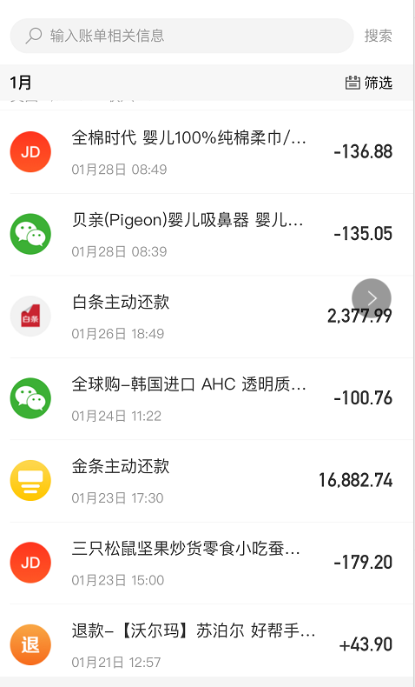
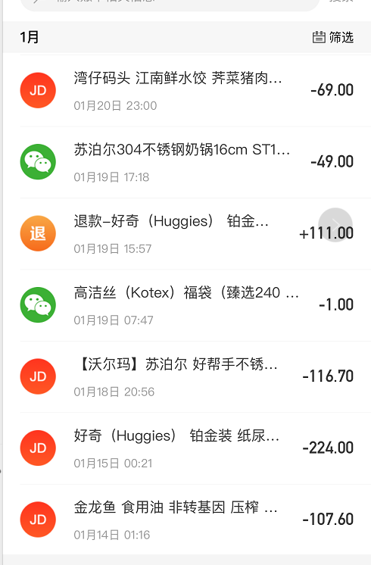
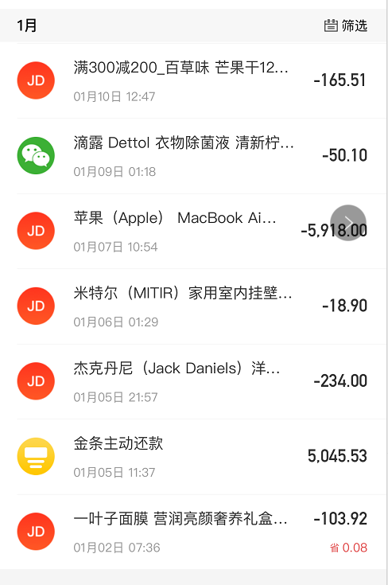
消费项 | 支付方式 | 金额 | 备注
自如房租 | 微信 | 8070 | 明细看《图二》
转账（二姐） | 微信 | 2000 | 春节年底往礼费用（之前小叔代缴往礼还有小孩办理户口等费用）
丽家宝贝 | 微信 | 906 | 明细看《图二》
中化金茂（饭卡） | 微信 | 600 | 明细看《图二》
丽景荣轩 | 微信 | 417.5 | 明细看《图二》
春节微信红包 | 微信 | 316.2 | 明细看《图二》
旺顺阁泡饼 | 微信 | 305 | 明细看《图二》
优衣库 | 微信 | 236 | 明细看《图二》
二维码付款 | 微信 | 226 | 明细看《图一》
乐友 | 微信 | 180.1 | 明细看《图二》
丽景荣轩 | 支付宝 | 136.1 | 明细看《图三》
电费 | 支付宝 | 100 | 明细看《图三》
电费 | 支付宝 | 100 | 明细看《图三》
医院支付 | 支付宝 | 59.5 | 明细看《图三》
医院支付 | 支付宝 | 50 | 明细看《图三》
医院支付 | 支付宝 | 50 | 明细看《图三》
顺丰快递费用 | 支付宝 | 14 | 明细看《图三》
扫码付款 | 支付宝 | 12 | 明细看《图三》
哈喽单车 | 支付宝 | 3 | 明细看《图三》
支付保险 | 支付宝 | 4.88 | 明细看《图三》
房贷 | 银行卡转账 | 3000
全棉时代 | 京东白条 | 136.88 | 明细《图四》
三只松鼠 | 京东白条 | 179.2 | 明细《图四》
湾仔码头 | 京东白条 | 69 | 明细《图四》
苏泊尔 | 京东白条 |  | 明细《图四》
好奇 | 京东白条 | 224 | 明细《图四》
金龙鱼 | 京东白条 | 107.6 | 明细《图四》
百草味 | 京东白条 | 165.51 | 明细《图四》
苹果mac分期 | 京东白条 | 5918 | 明细《图四》（分期总共费用其他月份不在计算）
米特尔温度计 | 京东白条 | 18.9 | 明细《图四》
一叶子面膜 | 京东白条 | 103.92 | 明细《图四》
杰克丹尼酒牛奶等 | 京东白条 | 234 | 明细《图四》
吸鼻器 | 微信 | 135.05 | 京东你微信付款-明细《图四》
全球购 | 微信 | 100.76 | 京东你微信付款-明细《图四》
滴露 | 微信 | 50.1 | 京东你微信付款-明细《图四》
苏泊尔 | 微信 | 49 | 京东你微信付款-明细《图四》

合计 |  | 24278.2

图一
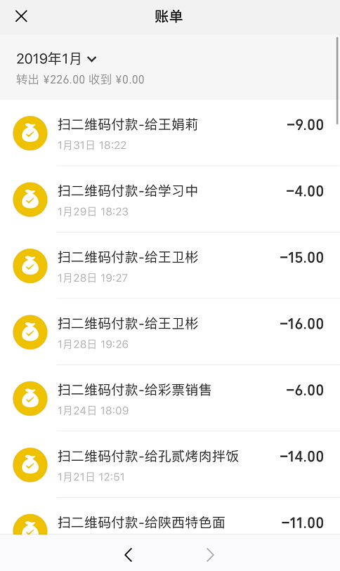
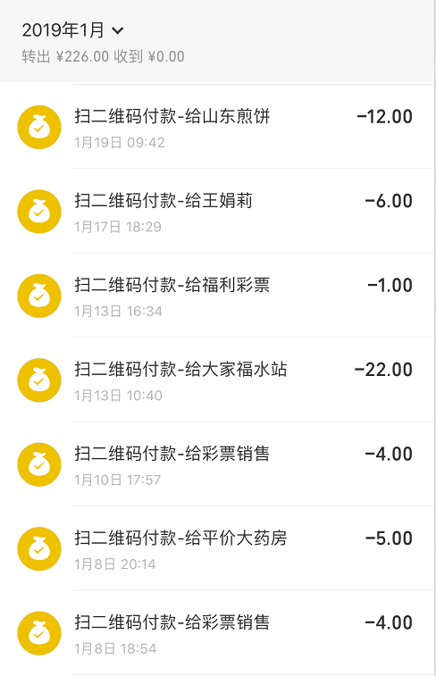
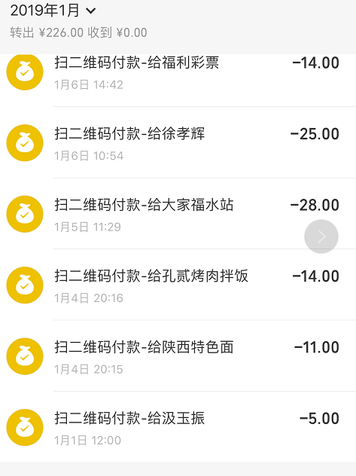

图二
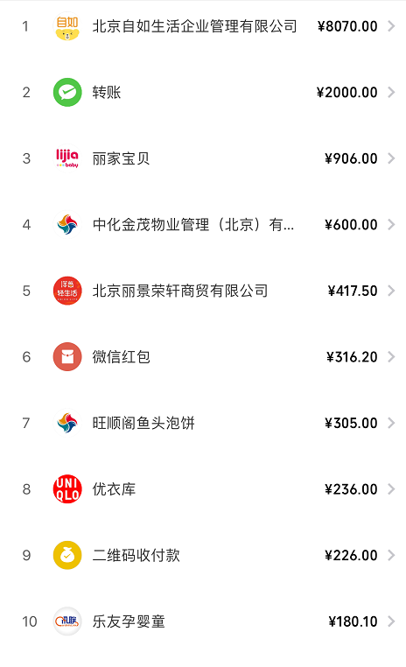

图三
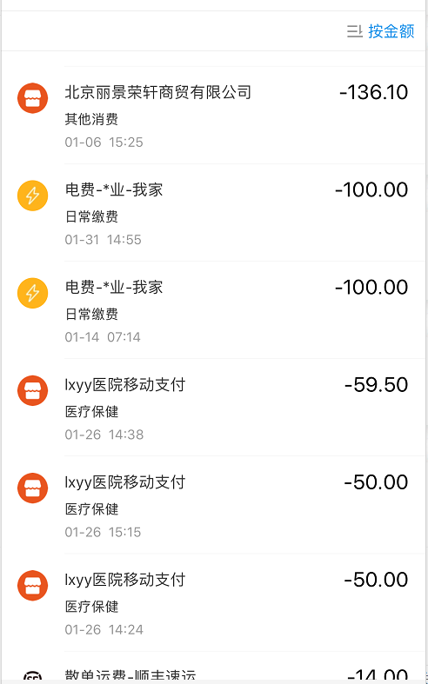
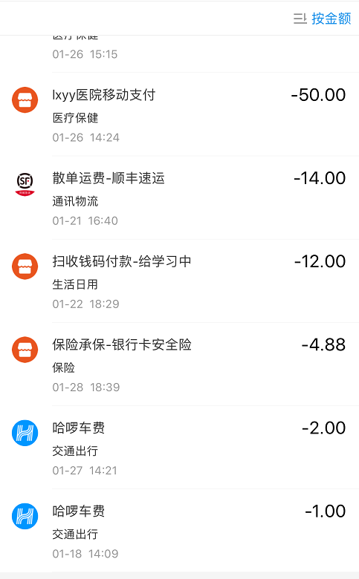

图四

2019-2月
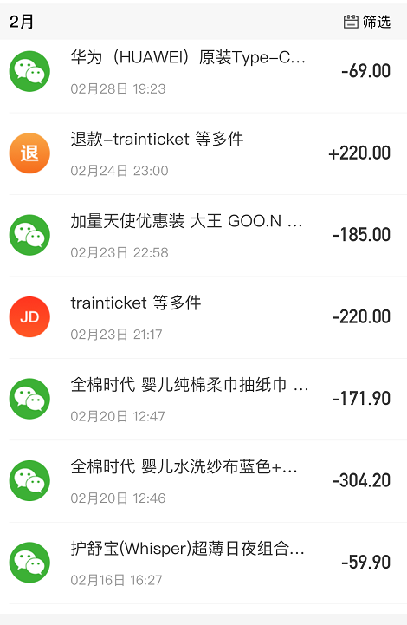
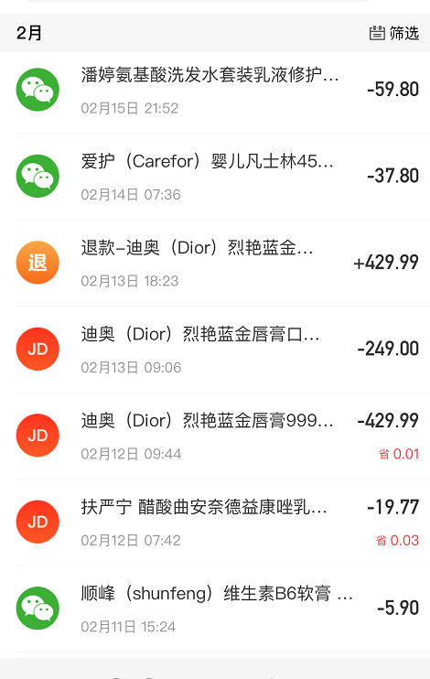
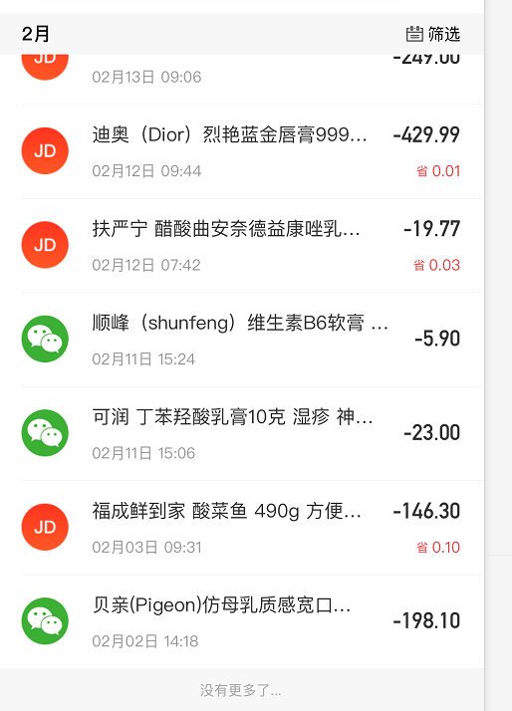
消费项 | 支付方式 | 金额 | 备注
物业装修费用 | 微信 | 3678 | 明细《图一》
微信红包 | 微信 | 689.76
优衣库 | 微信 | 495 | 明细《图一》
滴滴出行 | 微信 | 478.22 | 明细《图一》
转账 | 微信 | 305.64 | 明细《图二》
中化金茂（饭卡） | 微信 | 200 | 明细《图一》
金匠发型 | 微信 | 199 | 明细《图一》
丽景荣轩 | 微信 | 144 | 明细《图一》
二维码付款 | 微信 | 137.89
火车票 | 支付宝 | 381.5 | 回老家单程-明细《图三》
火车票 | 支付宝 | 309 | 郑州北京单程-明细《图三》
火车票 | 支付宝 | 309 | 郑州北京单程-明细《图三》
火车票 | 支付宝 | 252.5 | 回老家单程-明细《图三》
电费 | 支付宝 | 100 | 明细《图三》
阿香米线 | 支付宝 | 61 | 明细《图三》
预约挂号 | 支付宝 | 50 | 明细《图三》
麦当劳 | 支付宝 | 24 | 明细《图三》
麦当劳 | 支付宝 | 24 | 明细《图三》
阿甘锅灰 | 支付宝 | 19.82 | 明细《图三》
郑州地铁 | 支付宝 | 4 | 明细《图三》
type-c接口 | 京东白条 | 69 | 明细《图四》
加量天使 | 微信 | 185 | 明细《图四》-你微信支付
全棉时代 | 微信 | 171 | 明细《图四》-你微信支付
全棉时代 | 微信 | 304.2 | 明细《图四》-你微信支付
护舒宝 | 微信 | 59.9 | 明细《图四》-你微信支付
扶严宁 | 京东白条 | 19.77 | 明细《图四》
B6 | 微信 | 5.9 | 明细《图四》-你微信支付
湿疹膏 | 微信 | 23 | 明细《图四》-你微信支付
酸菜鱼等 | 京东白条 | 146.3 | 明细《图四》
贝亲 | 微信 | 198.1 | 明细《图四》-你微信支付
dior | 微信 | 249 | 明细《图四》-你微信支付
潘婷 | 微信 | 59.8 | 明细《图四》-你微信支付
房贷 | 银行卡转账 | 3000

合计 |  | 12353.3

图一
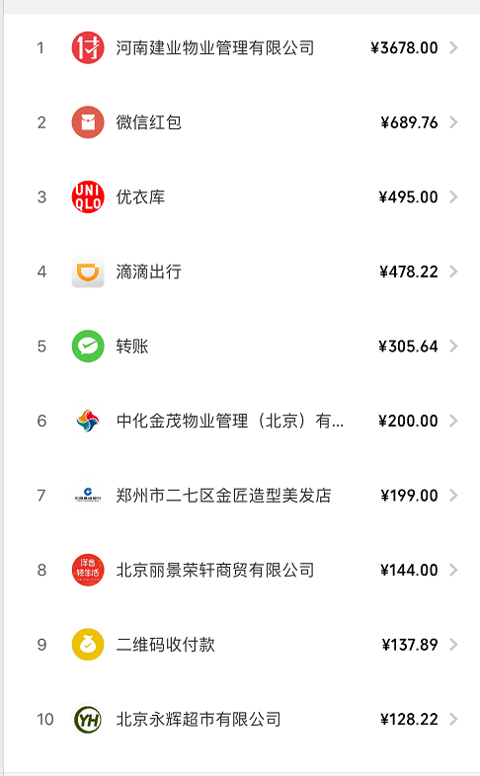

图二
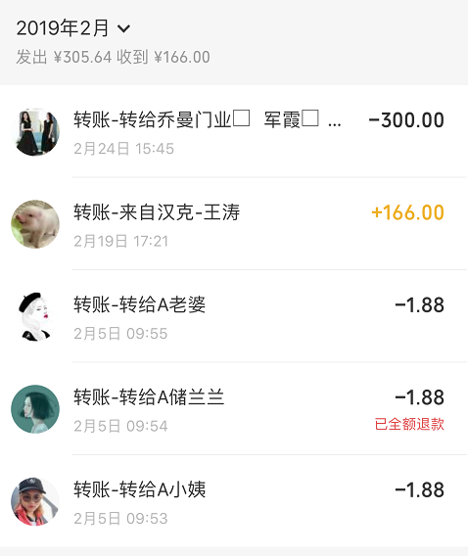

图三

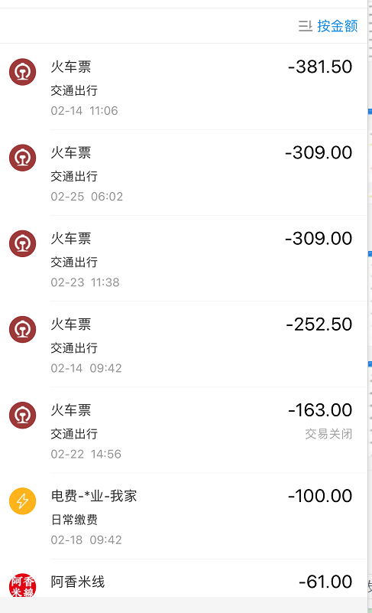
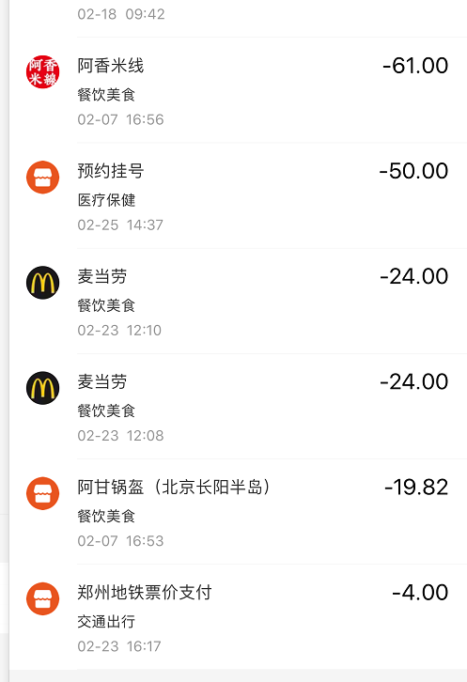

图四

